Cavity1_1
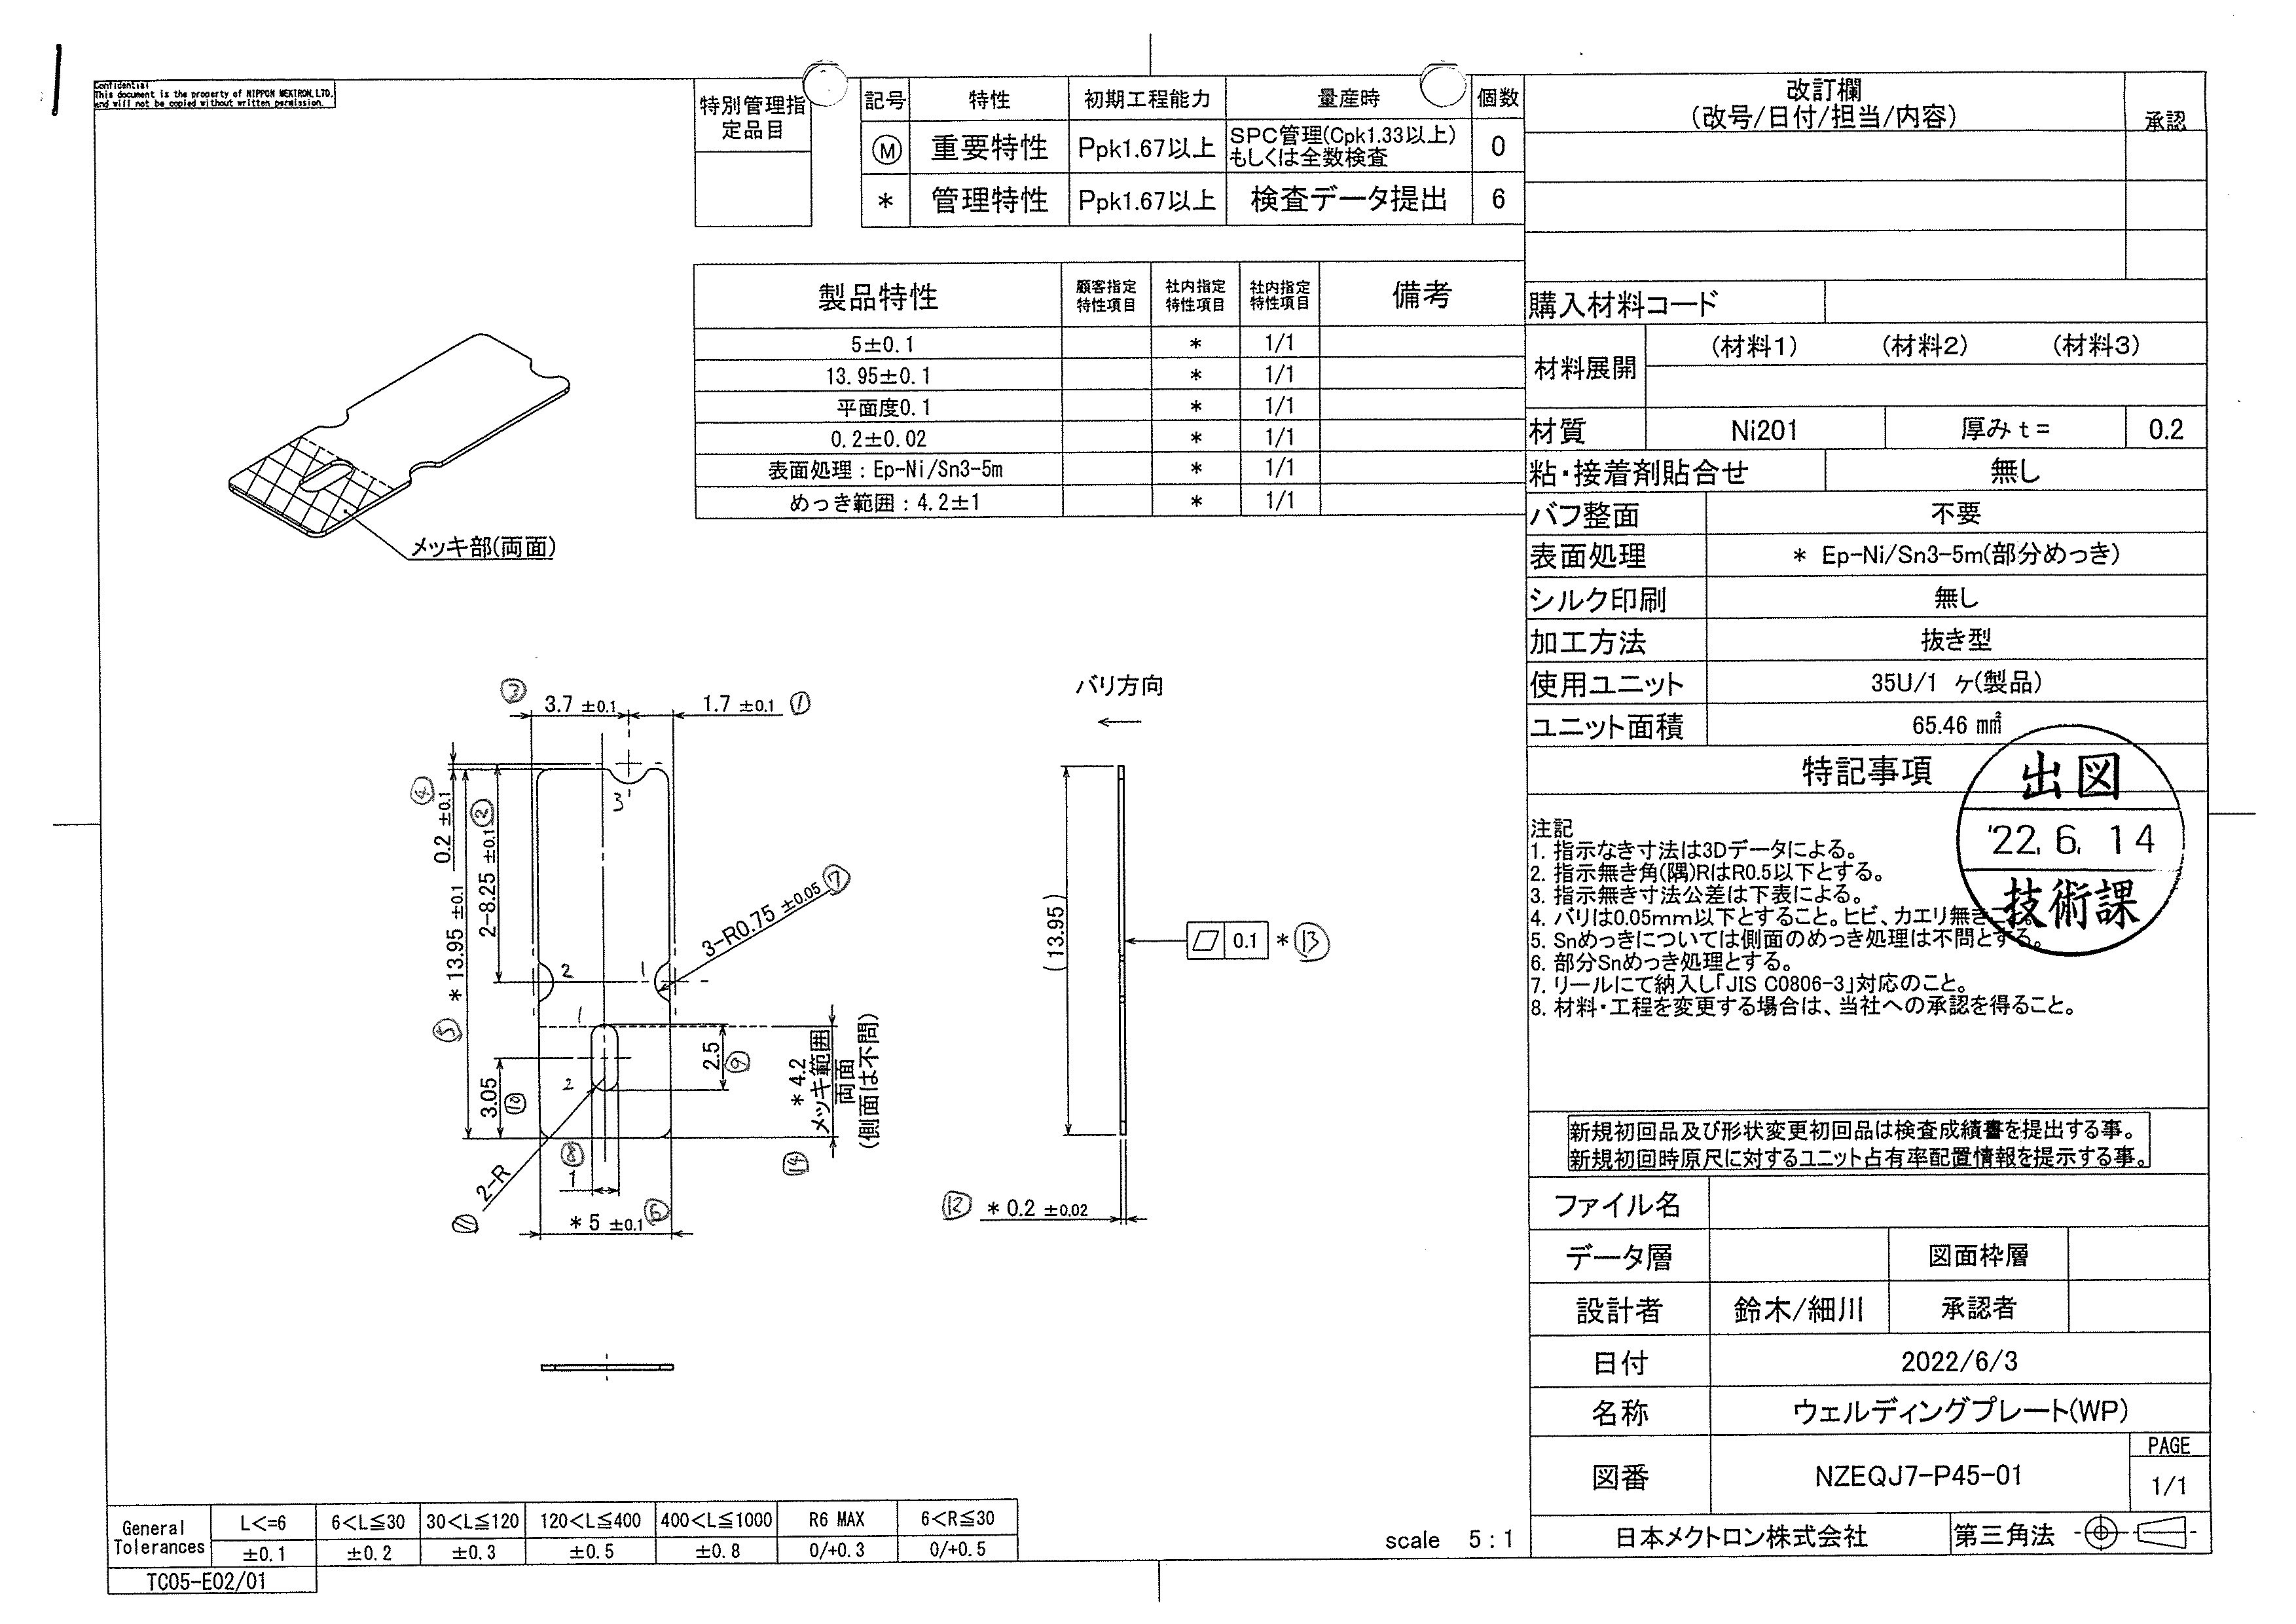
 |  |  |  |  |  |  |  |  |  |  |  | 工程能力調査表 |  |  |  |  |  |  |  |  |  |  |  |  |  |  |  |  |  |  | 1 |  | 項中 |  | 2 | 項

図番 | NZEQJ-P45 |  |  |  |  |  |  |  |  | 品名 |  | 補強板 |  |  |  |  |  |  |  | 工程能力調査 |  |  |  | 測定日 |  | 2022-07-12 |  |  |  | 備考

項 目
規 格 |  | 5.000 |  | 0.100 |  | 13.950 |  | 0.100 |  |  | 4.200 |  | 1.000 |  | 0.200 |  | 0.020 |  | 0.100 |  | 0.100 |  | 0.000 |  | 0.000 |  | 0.000 |  | 0.000 |  | 0.000 |  |  | 0.000
 |  |  |  | -0.100 |  |  |  | -0.100 |  |  |  |  | -1.000 |  |  |  | -0.020 |  |  |  | 0.000 |  |  |  | 0.000 |  |  |  | 0.000 |  |  |  |  | 0.000 |  |  | 5.00 | 13.95 | 4.20 | 0.20 | 0.10
測定機器 | Keyence IM |  |  |  | Keyence IM |  |  |  | Keyence IM |  |  |  |  | Keyence IM |  |  |  | Keyence IM |  |  |  | Keyence IM |  |  |  | Keyence IM |  |  |  | Keyence IM |  |  |  |  |  |  | 0.100 | 0.100 | 1.000 | 0.020
両側／片側 | 両側 |  |  |  | 両側 |  |  |  | 両側 |  |  |  |  | 両側 |  |  |  | 両側 |  |  |  | 両側 |  |  |  | 両側 |  |  |  | 両側 |  |  |  |  |  |  | (0.100) | (0.100) | (1.000) | (0.020)
1 |  |  | 4.9809 |  |  |  | 13.9218 |  |  |  |  | 4.1946 |  |  |  | 0.2030 |  |  |  | 0.0040 |  |  |  | 0.0000 |  |  |  | 0.0000 |  |  |  |  | 0.0000 |  |  |  | 4.981 | 13.922 | 4.195 | 0.203 | 0.004
2 |  |  | 4.9769 |  |  |  | 13.9297 |  |  |  |  | 4.0825 |  |  |  | 0.2020 |  |  |  | 0.0040 |  |  |  | 0.0000 |  |  |  | 0.0000 |  |  |  |  | 0.0000 |  |  |  | 4.977 | 13.930 | 4.083 | 0.202 | 0.004
3 |  |  | 4.9785 |  |  |  | 13.9313 |  |  |  |  | 4.1583 |  |  |  | 0.2040 |  |  |  | 0.0040 |  |  |  | 0.0000 |  |  |  | 0.0000 |  |  |  |  | 0.0000 |  |  |  | 4.979 | 13.931 | 4.158 | 0.204 | 0.004
4 |  |  | 4.9777 |  |  |  | 13.9310 |  |  |  |  | 4.1424 |  |  |  | 0.2030 |  |  |  | 0.0040 |  |  |  | 0.0000 |  |  |  | 0.0000 |  |  |  |  | 0.0000 |  |  |  | 4.978 | 13.931 | 4.142 | 0.203 | 0.004
5 |  |  | 4.9777 |  |  |  | 13.9222 |  |  |  |  | 4.1601 |  |  |  | 0.2030 |  |  |  | 0.0040 |  |  |  | 0.0000 |  |  |  | 0.0000 |  |  |  |  | 0.0000 |  |  |  | 4.978 | 13.922 | 4.160 | 0.203 | 0.004
6 |  |  | 4.9791 |  |  |  | 13.9334 |  |  |  |  | 4.1677 |  |  |  | 0.2050 |  |  |  | 0.0050 |  |  |  | 0.0000 |  |  |  | 0.0000 |  |  |  |  | 0.0000 |  |  |  | 4.979 | 13.933 | 4.168 | 0.205 | 0.005
7 |  |  | 4.9801 |  |  |  | 13.9320 |  |  |  |  | 4.1681 |  |  |  | 0.2030 |  |  |  | 0.0050 |  |  |  | 0.0000 |  |  |  | 0.0000 |  |  |  |  | 0.0000 |  |  |  | 4.980 | 13.932 | 4.168 | 0.203 | 0.005
8 |  |  | 4.9771 |  |  |  | 13.9344 |  |  |  |  | 4.0909 |  |  |  | 0.2040 |  |  |  | 0.0040 |  |  |  | 0.0000 |  |  |  | 0.0000 |  |  |  |  | 0.0000 |  |  |  | 4.977 | 13.934 | 4.091 | 0.204 | 0.004
9 |  |  | 4.9797 |  |  |  | 13.9114 |  |  |  |  | 4.1486 |  |  |  | 0.2030 |  |  |  | 0.0040 |  |  |  | 0.0000 |  |  |  | 0.0000 |  |  |  |  | 0.0000 |  |  |  | 4.980 | 13.911 | 4.149 | 0.203 | 0.004
10 |  |  | 4.9771 |  |  |  | 13.9347 |  |  |  |  | 4.1448 |  |  |  | 0.2050 |  |  |  | 0.0040 |  |  |  | 0.0000 |  |  |  | 0.0000 |  |  |  |  | 0.0000 |  |  |  | 4.977 | 13.935 | 4.145 | 0.205 | 0.004
11 |  |  | 4.9788 |  |  |  | 13.9257 |  |  |  |  | 4.1263 |  |  |  | 0.2020 |  |  |  | 0.0040 |  |  |  | 0.0000 |  |  |  | 0.0000 |  |  |  |  | 0.0000 |  |  |  | 4.979 | 13.926 | 4.126 | 0.202 | 0.004
12 |  |  | 4.9797 |  |  |  | 13.9442 |  |  |  |  | 4.1217 |  |  |  | 0.2030 |  |  |  | 0.0040 |  |  |  | 0.0000 |  |  |  | 0.0000 |  |  |  |  | 0.0000 |  |  |  | 4.980 | 13.944 | 4.122 | 0.203 | 0.004
13 |  |  | 4.9777 |  |  |  | 13.9291 |  |  |  |  | 4.1771 |  |  |  | 0.2040 |  |  |  | 0.0040 |  |  |  | 0.0000 |  |  |  | 0.0000 |  |  |  |  | 0.0000 |  |  |  | 4.978 | 13.929 | 4.177 | 0.204 | 0.004
14 |  |  | 4.9804 |  |  |  | 13.9350 |  |  |  |  | 4.0077 |  |  |  | 0.2050 |  |  |  | 0.0050 |  |  |  | 0.0000 |  |  |  | 0.0000 |  |  |  |  | 0.0000 |  |  |  | 4.980 | 13.935 | 4.008 | 0.205 | 0.005
15 |  |  | 4.9763 |  |  |  | 13.9196 |  |  |  |  | 4.1426 |  |  |  | 0.2040 |  |  |  | 0.0040 |  |  |  | 0.0000 |  |  |  | 0.0000 |  |  |  |  | 0.0000 |  |  |  | 4.976 | 13.920 | 4.143 | 0.204 | 0.004
16 |  |  | 4.9773 |  |  |  | 13.9421 |  |  |  |  | 4.1668 |  |  |  | 0.2040 |  |  |  | 0.0040 |  |  |  | 0.0000 |  |  |  | 0.0000 |  |  |  |  | 0.0000 |  |  |  | 4.977 | 13.942 | 4.167 | 0.204 | 0.004
17 |  |  | 4.9790 |  |  |  | 13.9245 |  |  |  |  | 4.1745 |  |  |  | 0.2040 |  |  |  | 0.0040 |  |  |  | 0.0000 |  |  |  | 0.0000 |  |  |  |  | 0.0000 |  |  |  | 4.979 | 13.925 | 4.175 | 0.204 | 0.004
18 |  |  | 4.9797 |  |  |  | 13.9463 |  |  |  |  | 4.2007 |  |  |  | 0.2040 |  |  |  | 0.0040 |  |  |  | 0.0000 |  |  |  | 0.0000 |  |  |  |  | 0.0000 |  |  |  | 4.980 | 13.946 | 4.201 | 0.204 | 0.004
19 |  |  | 4.9779 |  |  |  | 13.9308 |  |  |  |  | 4.1768 |  |  |  | 0.2030 |  |  |  | 0.0040 |  |  |  | 0.0000 |  |  |  | 0.0000 |  |  |  |  | 0.0000 |  |  |  | 4.978 | 13.931 | 4.177 | 0.203 | 0.004
20 |  |  | 4.9774 |  |  |  | 13.9289 |  |  |  |  | 4.0246 |  |  |  | 0.2040 |  |  |  | 0.0040 |  |  |  | 0.0000 |  |  |  | 0.0000 |  |  |  |  | 0.0000 |  |  |  | 4.977 | 13.929 | 4.025 | 0.204 | 0.004
21 |  |  | 4.9786 |  |  |  | 13.9231 |  |  |  |  | 4.1625 |  |  |  | 0.2050 |  |  |  | 0.0040 |  |  |  | 0.0000 |  |  |  | 0.0000 |  |  |  |  | 0.0000 |  |  |  | 4.979 | 13.923 | 4.163 | 0.205 | 0.004
22 |  |  | 4.9777 |  |  |  | 13.9125 |  |  |  |  | 4.1658 |  |  |  | 0.2040 |  |  |  | 0.0040 |  |  |  | 0.0000 |  |  |  | 0.0000 |  |  |  |  | 0.0000 |  |  |  | 4.978 | 13.913 | 4.166 | 0.204 | 0.004
23 |  |  | 4.9788 |  |  |  | 13.9374 |  |  |  |  | 4.1724 |  |  |  | 0.2050 |  |  |  | 0.0040 |  |  |  | 0.0000 |  |  |  | 0.0000 |  |  |  |  | 0.0000 |  |  |  | 4.979 | 13.937 | 4.172 | 0.205 | 0.004
24 |  |  | 4.9780 |  |  |  | 13.9225 |  |  |  |  | 4.0055 |  |  |  | 0.2040 |  |  |  | 0.0040 |  |  |  | 0.0000 |  |  |  | 0.0000 |  |  |  |  | 0.0000 |  |  |  | 4.978 | 13.923 | 4.006 | 0.204 | 0.004
25 |  |  | 4.9778 |  |  |  | 13.9268 |  |  |  |  | 4.1310 |  |  |  | 0.2040 |  |  |  | 0.0040 |  |  |  | 0.0000 |  |  |  | 0.0000 |  |  |  |  | 0.0000 |  |  |  | 4.978 | 13.927 | 4.131 | 0.204 | 0.004
26 |  |  | 4.9788 |  |  |  | 13.9256 |  |  |  |  | 4.1717 |  |  |  | 0.2050 |  |  |  | 0.0040 |  |  |  | 0.0000 |  |  |  | 0.0000 |  |  |  |  | 0.0000 |  |  |  | 4.979 | 13.926 | 4.172 | 0.205 | 0.004
27 |  |  | 4.9786 |  |  |  | 13.9532 |  |  |  |  | 4.1399 |  |  |  | 0.2040 |  |  |  | 0.0040 |  |  |  | 0.0000 |  |  |  | 0.0000 |  |  |  |  | 0.0000 |  |  |  | 4.979 | 13.953 | 4.140 | 0.204 | 0.004
28 |  |  | 4.9801 |  |  |  | 13.9221 |  |  |  |  | 4.1619 |  |  |  | 0.2040 |  |  |  | 0.0030 |  |  |  | 0.0000 |  |  |  | 0.0000 |  |  |  |  | 0.0000 |  |  |  | 4.980 | 13.922 | 4.162 | 0.204 | 0.003
29 |  |  | 4.9798 |  |  |  | 13.9248 |  |  |  |  | 4.1222 |  |  |  | 0.2030 |  |  |  | 0.0050 |  |  |  | 0.0000 |  |  |  | 0.0000 |  |  |  |  | 0.0000 |  |  |  | 4.980 | 13.925 | 4.122 | 0.203 | 0.005
30 |  |  | 4.9771 |  |  |  | 13.9829 |  |  |  |  | 4.0953 |  |  |  | 0.2030 |  |  |  | 0.0040 |  |  |  | 0.0000 |  |  |  | 0.0000 |  |  |  |  | 0.0000 |  |  |  | 4.977 | 13.983 | 4.095 | 0.203 | 0.004
ｘ | 4.9785 |  |  |  | 13.9313 |  |  |  | 4.137 |  |  |  |  | 0.204 |  |  |  | 0.004 |  |  |  | 0.000 |  |  |  | 0.000 |  |  |  | 0.000 |  |  |  |  |  |  | 4.9782 | 13.9269 | 4.1612 | 0.203 | 0.004
σ | 0.00119 |  |  |  | 0.01339 |  |  |  | 0.05074 |  |  |  |  | 0.00086 |  |  |  | 0.00040 |  |  |  | 0.00000 |  |  |  | 0.00000 |  |  |  | 0.00000 |  |  |  |  |  |  | 4.9758 | 13.9281 | 3.9846 | 0.204 | 0.005
Cp | 28.043 |  |  |  | 2.489 |  |  |  | 6.569 |  |  |  |  | 7.767 |  |  |  | 41.400 |  |  |  | #DIV/0! |  |  |  | #DIV/0! |  |  |  | #DIV/0!
Cpk | 22.007 |  |  |  | 2.023 |  |  |  | 6.154 |  |  |  |  | 6.304 |  |  |  | 79.405 |  |  |  | #DIV/0! |  |  |  | #DIV/0! |  |  |  | #DIV/0!
判定 | 工程能力は満足している |  |  |  | 工程能力は満足している |  |  |  | 工程能力は満足している |  |  |  |  | 工程能力は満足している |  |  |  | 工程能力は満足している |  |  |  | #DIV/0! |  |  |  | #DIV/0! |  |  |  | #DIV/0!

片公差工程能力計算式
Cpk＝(USL-μ)/(3×σ)
USL：規格0.05
μ ：平均値
σ ：標準偏差
量産時 | Keyence IM |  |  |  | Keyence IM |  |  |  | Keyence IM |  |  |  |  | Keyence IM |  |  |  | Keyence IM |  |  |  | Keyence IM |  |  |  | Keyence IM |  |  |  | Keyence IM
 | 5pcs/Lot (Xbar) |  |  |  | 5pcs/Lot (Xbar) |  |  |  | 5pcs/Lot (Xbar) |  |  |  |  | 5pcs/Lot (Xbar) |  |  |  | 5pcs/Lot (Xbar) |  |  |  | 5pcs/Lot (Xbar) |  |  |  | 5pcs/Lot (Xbar) |  |  |  | 5pcs/Lot (Xbar)

 |  |  |  |  |  |  |  |  |  |  |  |  |  |  |  |  |  |  |  |  |  |  |  |  |  |  |  |  |  |  |  | 承認 |  |  | 作成
 |  |  |  |  |  |  |  |  |  |  |  |  |  |  |  |  |  |  |  |  |  |  |  |  |  |  |  |  |  |  |  | 鈴木 |  |  | アイン

